E1-Insercion OC
Descripción de la Prueba
Comunicar OC a base de datos de HEBusiness
Resultado Esperado

- OC en la tabla ordenescompra, OrdenCompraDetalle, OrdenCompraDistribucion base datos dbheb2b del servidor SXD201110

Evidencia antes de correr procesos

 | Validación de la tabla PMM | Se revisa que los datos sean consistentes para que la integracion pueda tomar la informacion

Q1 | select * from pmm.pmghdrae where pmg_po_number in (13839321)

Q1 | select pmg_po_number, pmg_status, pmg_sell_cost from pmm.pmgdtlee where pmg_po_number in (13839321)

Q1 | Select TRIM(B.prd_lvl_number) prd_lvl_number, TRIM(C.org_lvl_number) org_lvl_number, TRIM(A.PMG_SELL_QTY) PMG_SELL_QTY, TRIM(D.SLL_UNITS_PER_INNER) SLL_UNITS_PER_INNER, TRIM(D.PMG_PO_NUMBER) PMG_PO_NUMBER, TRIM(to_char(E.PMG_RELEASE_DATE, 'yyyy-mm-dd hh24:mi:ss')) PMG_RELEASE_DATE, (select TRIM(SEG.PRD_LVL_NUMBER) Segmento from pmm.prdmstee VARI inner join pmm.prdmstee ESTI on VARI.PRD_LVL_PARENT = ESTI.PRD_LVL_CHILD inner join pmm.prdmstee SEG on ESTI.PRD_LVL_PARENT = SEG.PRD_LVL_CHILD where VARI.PRD_LVL_ID = 0 AND VARI.PRD_LVL_NUMBER = B.prd_lvl_number union select TRIM(SEG.PRD_LVL_NUMBER) Segmento from pmm.prdmstee ART inner join pmm.prdmstee SEG on ART.PRD_LVL_PARENT = SEG.PRD_LVL_CHILD where ART.PRD_LVL_ID = 1 AND ART.PRD_LVL_NUMBER = B.prd_lvl_number) as SEGMENTO from pmm.PMGALLEE A inner join PMM.PRDMSTEE B on A.Prd_lvl_child = B.prd_lvl_child inner join pmm.ORGMSTEE C on A.org_lvl_child = C.org_lvl_child inner join pmm.pmgdtlee D on a.PMG_DTL_TECH_KEY = D.PMG_DTL_TECH_KEY and a.prd_lvl_child = d.prd_lvl_child inner join pmm.pmghdree E on D.pmg_po_number = E.pmg_po_number where D.pmg_po_number = 13839321 and D.pmg_style_ind ='F' and a.pmg_sell_qty >0
 | 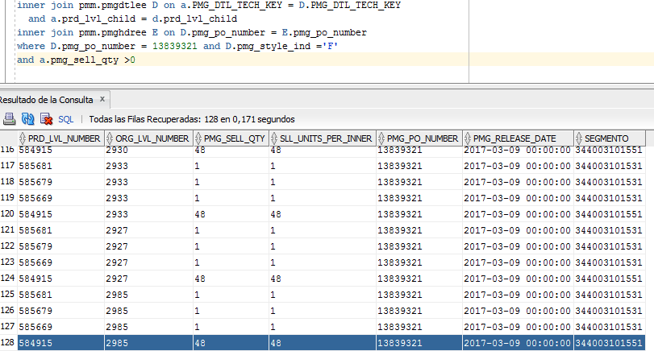
Resultados de Ejecución

 | Validacion XML Generado por el pubicador OC | Se coteja la informacion que sea equivalente a la informacion de PMM

 | Validacion XML Generado por el pubicador OC de HEBusiness | Se valida que la informacion que arrojo el publicador de OC contra el mensaje que genera HEBbusiness

 | Validación de tabla ordenescompra, ordenescompradetalle, ordenescompradistribucion (XSD201110) | Se revisa que la informacion este contenida en la tabla

 | 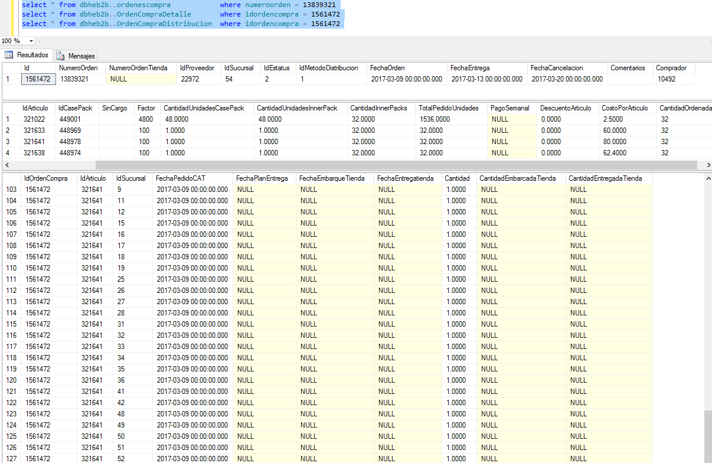

E2-CambioCostos
Descripción de la Prueba
Comunicar OC a base de datos de HEBusiness modificacion de los costos
Resultado Esperado

- OC modificada en la tabla ordenescompra, OrdenCompraDetalle, OrdenCompraDistribucion base datos dbheb2b del servidor SXD201110

Evidencia antes de correr procesos

 | Validación del mensaje que envia el publicador de OC | Se revisa que los datos sean consistentes para que la integracion pueda tomar la informacion

Resultados de Ejecución

 | Validacion XML Generado por el pubicador OC de HEBusiness | Se valida que la informacion que arrojo el publicador de OC contra el mensaje que genera HEBbusiness

 | Validación de tabla ordenescompra, ordenescompradetalle, ordenescompradistribucion (XSD201110) | Se revisa que la informacion este contenida en la tabla

 | 